关系图
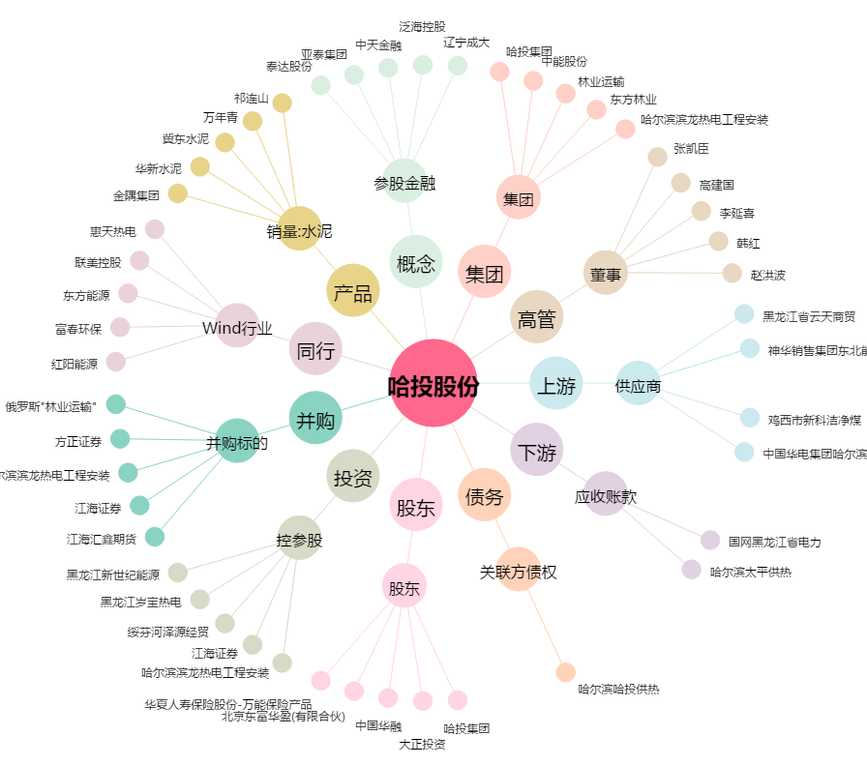
哈投股份[600864.SH] - 关系概览图

